1
序号 | 楼层 | 科室 | 产品名称 | 款式图片 （仅供参考） | 规格(若有固定尺寸，偏离允许±5%）（mm) | 技术要求 | 单位 | 数量 | 单价 | 总计
1 | 1F东肾内 | 1F东肾内 休息室 | 餐桌 | 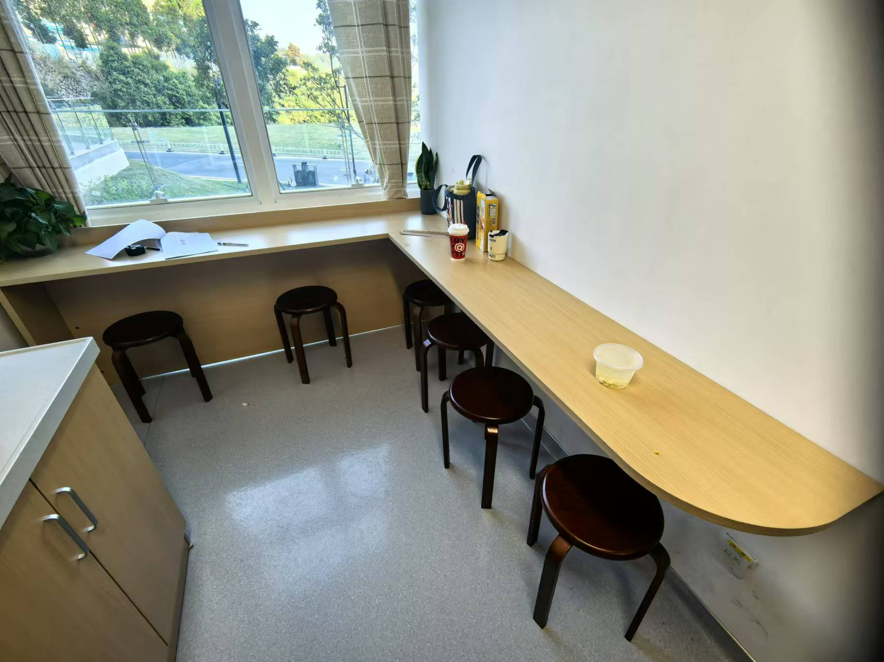 | （2050+1900）*400*750 | 订色，（详细结构按各科室要求及现场尺寸） 板材：顶板/台面采用25mm厚、侧板、层板采用18mm厚、背板采用18mm厚优质三聚氰胺中密度纤维板，三聚氰胺贴面符合国际E1级环保标准,甲醛释放量≤1.5mg/L。采用三聚氰胺贴面清洁生产工艺，保证产品光泽、平整、纹理清晰、环保、颜色要求内外一致，表面硬度大于2H，耐磨度高于3级。胶水：采用优质环保胶，粘性强，不易脱落，边角触感佳；封边：采用2mm厚同色PVC封边；配件：优质五金配件，优质大折叠锁，满足QB_2454-1999强制性标准规定，开启灵活轻便，各部位安装结构严密、牢固可靠、平稳，无松动.拉手采用铝合金材质 | 组 | 1
2 | 7F睡眠 | 前台区 | 服务台 | 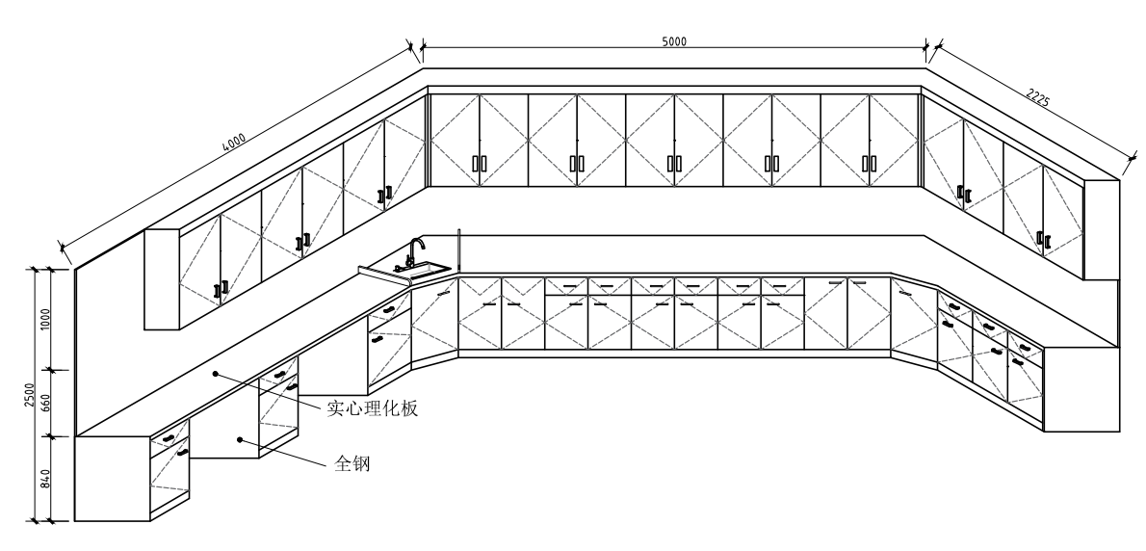 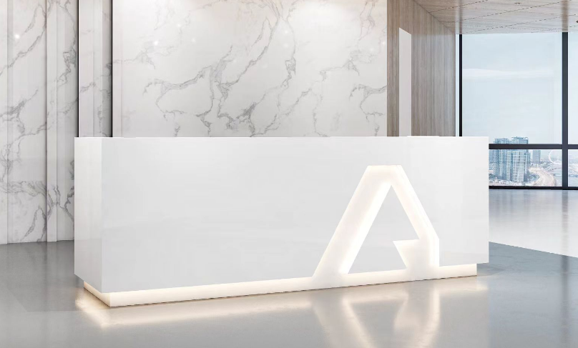 | 2400*600*1000 | 1、台面：采用烤漆，具有结构致密，抗压强度好、纹理自然、质感厚重、线胀系数极小、刚性好、硬度高、耐磨性强、温度变形小，并且维护保养方便简单、使用寿命长、不磁化、无滞涩感、不受潮湿影响、平面称定好。 2、基材：采用E1级中纤板,游离甲醛释放量≦ 9mg/100g，原材料均经防虫、防腐等化学处理。 3、油漆：PU抗划哑光油漆，五底三面工艺，透明度高、耐磨、手感细腻，油漆无颗粒，无气泡，无渣点。 4、配件：优质五金配件，不易损坏。 | 座 | 1
3 | ﹣1F院办 | 院办公室 | 椅子 | 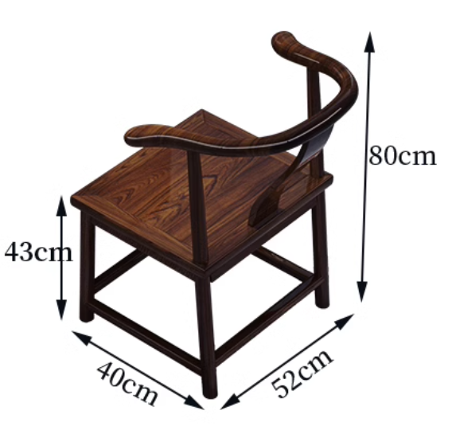 | 常规 | 1、主材采用优质实木制作，材质硬，花纹美丽，耐腐、耐水性能好，易加工，韧性大； 2、充分保证经过各种工序加工后，手感光滑，细腻，无开裂、破损；完全符合国家木质a级等级要求，木质无虫眼、划伤、死节、霉变、腐朽等缺陷。经过蒸汽高温焗煮，确保无虫卵存在，延长使用寿命。 3、面喷环保聚脂油漆，五底三面喷漆工艺,油漆中苯含量≤0.5%，符合国家环保最高标准,实木漆膜硬度达到2H以上；光滑耐磨，手感光滑，色泽淳厚。 | 张 | 4
4 | ﹣1F院办 | 院办公室 | 椅子 | 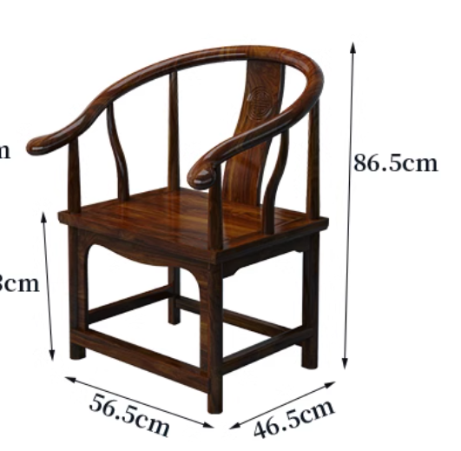 | 常规 | 1、主材采用优质实木制作，材质硬，花纹美丽，耐腐、耐水性能好，易加工，韧性大； 2、充分保证经过各种工序加工后，手感光滑，细腻，无开裂、破损；完全符合国家木质a级等级要求，木质无虫眼、划伤、死节、霉变、腐朽等缺陷。经过蒸汽高温焗煮，确保无虫卵存在，延长使用寿命。 3、面喷环保聚脂油漆，五底三面喷漆工艺,油漆中苯含量≤0.5%，符合国家环保最高标准,实木漆膜硬度达到2H以上；光滑耐磨，手感光滑，色泽淳厚。 | 张 | 1
5 | ﹣1F院办 | 院办公室 | 椅子 | 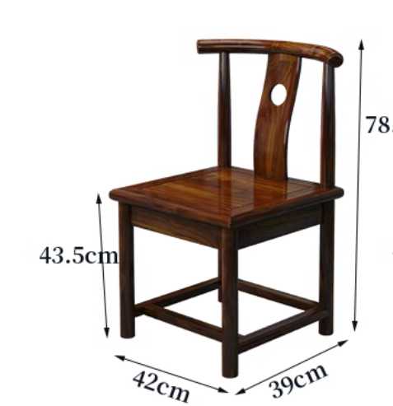 | 常规 | 1、主材采用优质实木制作，材质硬，花纹美丽，耐腐、耐水性能好，易加工，韧性大； 2、充分保证经过各种工序加工后，手感光滑，细腻，无开裂、破损；完全符合国家木质a级等级要求，木质无虫眼、划伤、死节、霉变、腐朽等缺陷。经过蒸汽高温焗煮，确保无虫卵存在，延长使用寿命。 3、面喷环保聚脂油漆，五底三面喷漆工艺,油漆中苯含量≤0.5%，符合国家环保最高标准,实木漆膜硬度达到2H以上；光滑耐磨，手感光滑，色泽淳厚。 | 张 | 3
6 | ﹣1F院办 | 院办公室 | 茶桌 |  | 1800*700*720 | 1、基材：采用8cm实心实木，纹理自然连续，宽敞桌面，美观大气； 2、油漆：环保水性漆面，抗吸水，易清洁，保留原木自然原理； 3、桌脚：铁木结合，结实稳固，分隔储物装饰，合理利用空间。 | 张 | 1
7 | 东海 | 重症医学科50病区 | 办公折叠桌 | 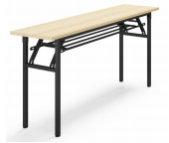 | 1020*400*750 | 1、材质：木质板材采用三聚氰胺板或实木颗粒板；至少达到环保等级E1 2、厚度：面板厚度为25mm，挡板厚度为16mm； 3、配置：台面+活动脚架+挡板； 4、封边：见光面采用2.0mm厚PVC封边条，全自动封边工艺； 5、活动轮：黑色尼龙活动轮，可固定； 6、五金配件：钢质螺帽、螺丝。 | 张 | 3
8 | 鲤城 | 鲤城全科医学16区 | 会议桌 （生态板） | 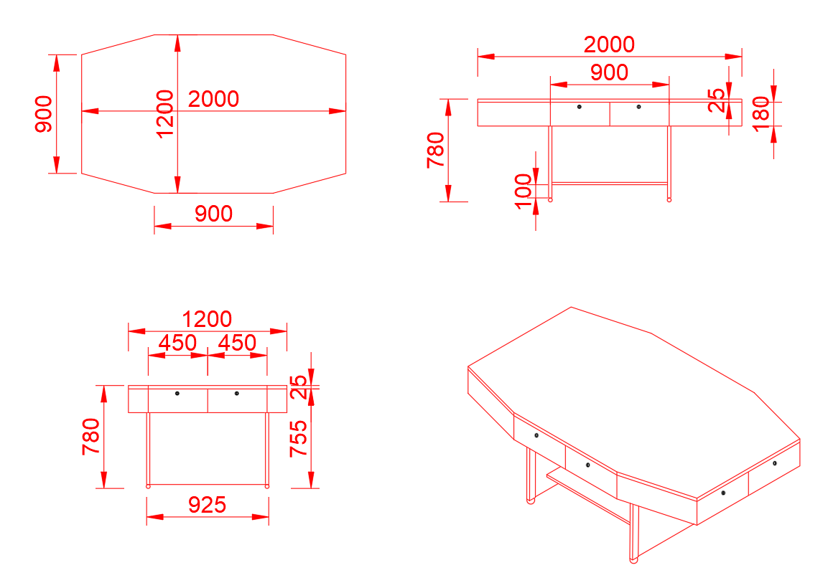 | 2000*1200*780 | 订色，（详细结构按各科室要求及现场尺寸） 板材：顶板/台面采用25mm厚、侧板、层板采用18mm厚、背板采用18mm厚优质三聚氰胺中密度纤维板，三聚氰胺贴面符合国际E1级环保标准,甲醛释放量≤1.5mg/L。采用三聚氰胺贴面清洁生产工艺，保证产品光泽、平整、纹理清晰、环保、颜色要求内外一致，表面硬度大于2H，耐磨度高于3级。胶水：采用优质环保胶，粘性强，不易脱落，边角触感佳；封边：采用2mm厚同色PVC封边；配件：优质五金配件，优质大折叠锁，满足QB_2454-1999强制性标准规定，开启灵活轻便，各部位安装结构严密、牢固可靠、平稳，无松动.拉手采用铝合金材质 | 张 | 1
9 | 鲤城 | 消化内科 | 会议桌 | 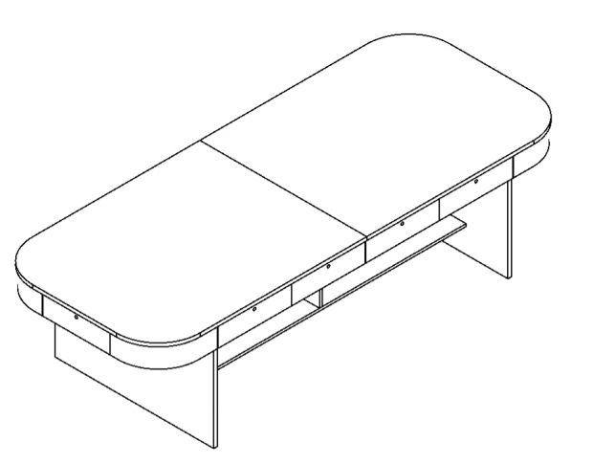 | 3000*1200*800 | 订色；板材：顶板及层板采用25mm厚、侧板采用18mm厚、背板采用18mm厚优质三聚氰胺中密度纤维板面，三聚氰胺贴面符合国际E1级环保标准,甲醛释放量≤1.5mg/L。采用三聚氰胺贴面清洁生产工艺，保证产品光泽、平整、纹理清晰、环保、颜色要求内外一致，表面硬度大于2H，耐磨度高于3级。胶水：采用优质环保胶，粘性强，不易脱落，边角触感佳；封边：采用2mm厚同色PVC封边；配件：优质五金配件，优质大折叠锁，满足QB_2454-1999强制性标准规定，开启灵活轻便，各部位安装结构严密、牢固可靠、平稳，无松动.拉手采用铝合金材质 | 张 | 1
10 | 鲤城 | 3区普通外科 | 会议桌 | 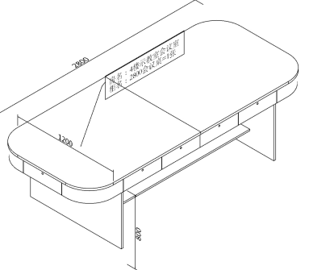 | 2800*1200*800H | 订色；板材：顶板及层板采用25mm厚、侧板采用18mm厚、背板采用18mm厚优质三聚氰胺中密度纤维板面，三聚氰胺贴面符合国际E1级环保标准,甲醛释放量≤1.5mg/L。采用三聚氰胺贴面清洁生产工艺，保证产品光泽、平整、纹理清晰、环保、颜色要求内外一致，表面硬度大于2H，耐磨度高于3级。胶水：采用优质环保胶，粘性强，不易脱落，边角触感佳；封边：采用2mm厚同色PVC封边；配件：优质五金配件，优质大折叠锁，满足QB_2454-1999强制性标准规定，开启灵活轻便，各部位安装结构严密、牢固可靠、平稳，无松动.拉手采用铝合金材质 | 张 | 1
11 | 鲤城 | 西药房 | 不锈钢衣柜 | 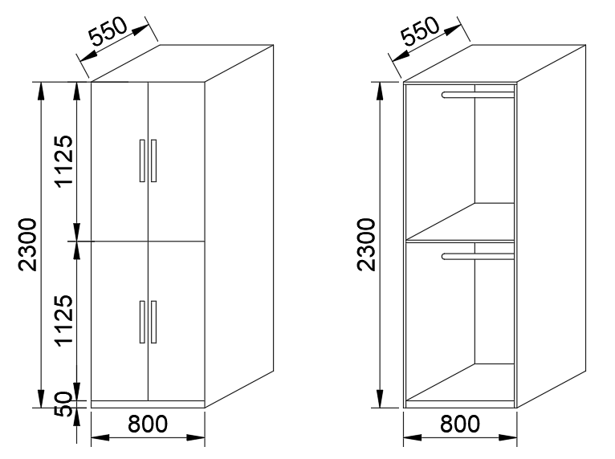 | 800*550*2300 | 201不锈钢耐空气、蒸汽、水等弱腐蚀介质，安全环保零甲醛，加厚材质，表面经多道工序处理，提升抗腐蚀性，等离子经高温电分，形成氧化膜，经久耐用。 柜体材料采用高压冲压塑性，工艺精美，表面光滑细腻无毛边。 钢制锁具，真材实料，防止暴力破坏，安全系数高。 | 座 | 1
12 | 内科楼各病区 | 开水间 | 高颈水龙头 | 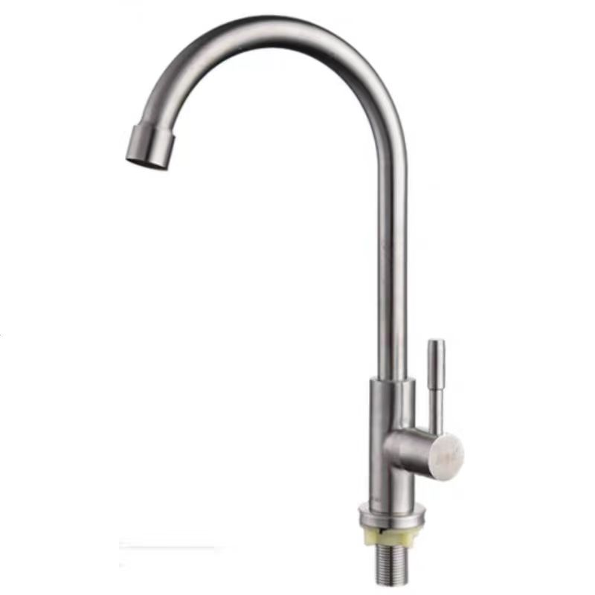 | 高度中等 | 高长劲水嘴 | 个 | 13
13 | 7F睡眠 | 会议室 | 护墙板 | 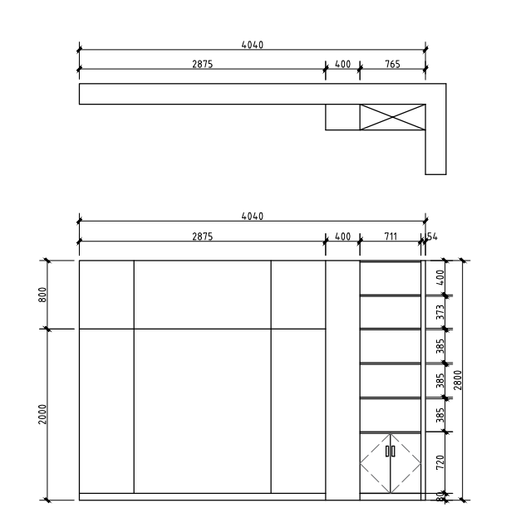 | 2875*18*2800 | 订色，（详细结构按各科室要求及现场尺寸） 板材：顶板/台面采用25mm厚、侧板、层板采用18mm厚、背板采用18mm厚优质三聚氰胺中密度纤维板，三聚氰胺贴面符合国际E1级环保标准,甲醛释放量≤1.5mg/L。采用三聚氰胺贴面清洁生产工艺，保证产品光泽、平整、纹理清晰、环保、颜色要求内外一致，表面硬度大于2H，耐磨度高于3级。胶水：采用优质环保胶，粘性强，不易脱落，边角触感佳；封边：采用2mm厚同色PVC封边；配件：优质五金配件，优质大折叠锁，满足QB_2454-1999强制性标准规定，开启灵活轻便，各部位安装结构严密、牢固可靠、平稳，无松动.拉手采用铝合金材质 | 套 | 1
 | 合计

